Лист1
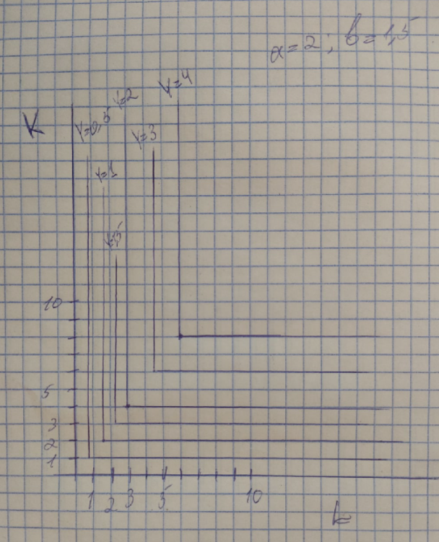
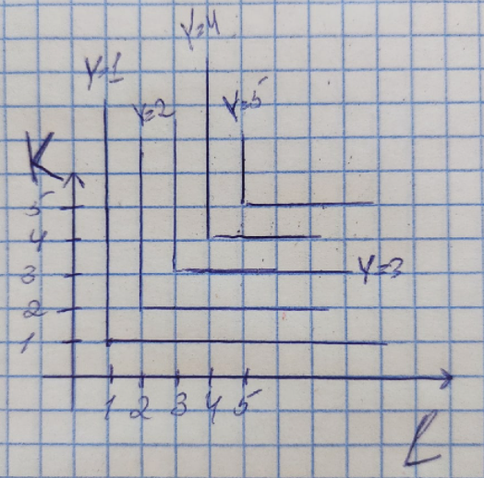
a= | 1
b= | 1
F= | 1 |  | L
 |  |  | 1 | 2 | 3 | 4 | 5
 | K | 1 | 1 | 1 | 1 | 1 | 1
 |  | 2 | 1 | 2 | 2 | 2 | 2
 |  | 3 | 1 | 2 | 3 | 3 | 3
 |  | 4 | 1 | 2 | 3 | 4 | 4
 |  | 5 | 1 | 2 | 3 | 4 | 5

a= | 2
b= | 1.5 |  | 1 | 2 | 3 | 4 | 5 | 6 | 7 | 8 | 9 | 10
F= | 1 |  | L
 |  |  | 0.67 | 1.33 | 2.00 | 2.67 | 3.33 | 4.00 | 4.67 | 5.33 | 6.00 | 6.67
1 | K | 0.50 | 0.50 | 0.50 | 0.50 | 0.50 | 0.50 | 0.50 | 0.50 | 0.50 | 0.50 | 0.50
2 |  | 1.00 | 0.67 | 1.00 | 1.00 | 1.00 | 1.00 | 1.00 | 1.00 | 1.00 | 1.00 | 1.00
3 |  | 1.50 | 0.67 | 1.33 | 1.50 | 1.50 | 1.50 | 1.50 | 1.50 | 1.50 | 1.50 | 1.50
4 |  | 2.00 | 0.67 | 1.33 | 2.00 | 2.00 | 2.00 | 2.00 | 2.00 | 2.00 | 2.00 | 2.00
5 |  | 2.50 | 0.67 | 1.33 | 2.00 | 2.50 | 2.50 | 2.50 | 2.50 | 2.50 | 2.50 | 2.50
6 |  | 3.00 | 0.67 | 1.33 | 2.00 | 2.67 | 3.00 | 3.00 | 3.00 | 3.00 | 3.00 | 3.00
7 |  | 3.50 | 0.67 | 1.33 | 2.00 | 2.67 | 3.33 | 3.50 | 3.50 | 3.50 | 3.50 | 3.50
8 |  | 4.00 | 0.67 | 1.33 | 2.00 | 2.67 | 3.33 | 4.00 | 4.00 | 4.00 | 4.00 | 4.00
9 |  | 4.50 | 0.67 | 1.33 | 2.00 | 2.67 | 3.33 | 4.00 | 4.50 | 4.50 | 4.50 | 4.50
10 |  | 5.00 | 0.67 | 1.33 | 2.00 | 2.67 | 3.33 | 4.00 | 4.67 | 5.00 | 5.00 | 5.00

